市況月報②
（２０２０年６月価格） |  |  |  |  |  |  | （２０２０年６月価格） |  |  |  |  |  |  |  |  |  |  |  |  |  |  |  |  |  |  | （２０２０年６月価格） |  |  |  |  |  |  |  |  |  |  |  |  |  |  |  |  |  |  | （２０２０年６月価格）
道内の木材市況概況（令和２年６月） |  |  |  |  |  |  | １ | 素材 |  |  |  |  |  |  |  |  |  |  |  |  |  |  |  |  |  | ２ | 製材 |  |  |  |  |  |  |  |  |  |  |  |  |  |  |  |  |  | 国有林・道有林 製品生産、立木・製品販売進行状況（２０２０年４月～２０２０年５月）
 |  |  |  |  |  |  | （毎月） |  |  |  |  |  |  |  |  |  |  |  |  |  |  |  |  | （単位：円／㎥） |  | （毎月） |  |  |  |  |  |  |  |  |  |  |  |  |  |  |  |  | （単位：円／㎥）
調査地
調査地
調査地
調査地
［主要品目の価格動向］ |  |  |  |  |  |  | 区分 | 材種 | 樹種 | 形量・品等 | 各振興局等 | 仕切場 | 2020-05-01 |  |  |  |  |  |  |  |  |  |  |  |  | 区分 | 材種 | 樹種 | 形量・品等 | 各振興局等 | 仕切場 | 2020-05-01 |  |  |  |  |  |  |  |  |  |  |  |  | 区 分 | 製品生産事業 |  | 立木販売 |  | 製品販売
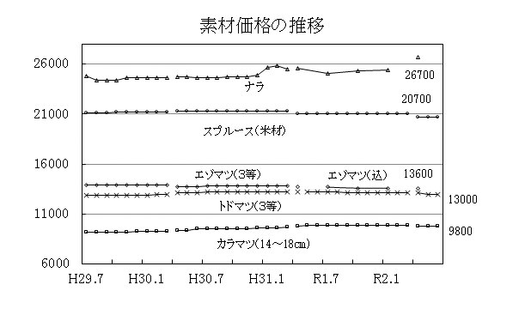
調査地
区分 | 樹種 | 形量・品等 | 仕切場所 | 全道価格 | 前月差 （前期差） | 市況の動向 |  |  |  |  |  |  | 4月 | 5月 | 6月 | 7月 | 8月 | 9月 | 10月 | 11月 | 12月 | 1月 | 2月 | 3月 | 前月差 |  |  |  |  |  |  | 4月 | 5月 | 6月 | 7月 | 8月 | 9月 | 10月 | 11月 | 12月 | 1月 | 2月 | 3月 | 前月差
 |  |  |  |  |  |  | 針葉樹素材 | 中丸太 | トドマツ | 長 3.65m | 上川 | 工場着 | 9,200 | 9,100 | 9,000 |  |  |  |  |  |  |  |  |  | △ 100 | 針葉樹製材 | 板 下地用 | エゾマツ・トドマツ | 長 3.65m | 渡島 | 工場渡 | 50,800 | 50,800 | 50,800 |  |  |  |  |  |  |  |  |  | 0 |  | 実行数量 | 本月末進行率 | 実行数量 | 本月末進行率 | 実行数量 | 本月末進行率
素材 | トドマツ | 径30～38㎝ 長3.65ｍ 品等込 | 工場着 | 13,000 | 0 | （道産材） ・エゾ・トド原木は、製材荷動きが悪いため、在庫過剰との声が多く、一部工場では受入れを停止している。市況は弱保合～保合。 ・カラマツ原木は、製品の受注が少ないため、十分に確保されているとの声が多く、一部工場では受入れを制限している。市況は弱保合～保合。 ・広葉樹原木の市況は、樹種によって弱含み～強含みとなっている。 （外国産材） ・米材丸太の5月の輸入量は0千㎥（前月0千㎥・前年同月0千㎥）。5月末港頭在荷量は3千㎥（前月比65％・前年同月比95％）。 |  |  |  | 径 14～18cm | オホーツク | 〃 | 9,200 | 9,200 | 9,000 |  |  |  |  |  |  |  |  |  | △ 200 |  |  |  | 厚 1.2cm | 上川 | 〃 | 53,200 | 53,200 | 53,200 |  |  |  |  |  |  |  |  |  | 0
 |  |  |  |  |  |  |  |  |  | 品等 込 | 胆振 | 〃 | 8,500 | 8,500 | 8,500 |  |  |  |  |  |  |  |  |  | 0 |  |  |  | 幅 15cm上 | オホーツク | 〃 | 58,300 | 58,300 | 58,300 |  |  |  |  |  |  |  |  |  | 0 | 国有林 | 15.1千㎥ | 2.2% | 4.4千㎥ | 0.5% | 116.8千㎥ | 16.8%
 | カラマツ | 径14～18㎝ 長3.65ｍ 品等込 | 工場着 | 9,800 | 0 |  |  |  |  | （人工林材） | 日高 | 〃 | 9,500 | 9,500 | 9,500 |  |  |  |  |  |  |  |  |  | 0 |  |  |  | 品等 １級 | 十勝 | 〃 | 52,300 | 52,300 | 52,300 |  |  |  |  |  |  |  |  |  | 0
 |  |  |  |  |  |  |  |  |  |  | 十勝 | 〃 | 9,900 | 9,900 | 9,800 |  |  |  |  |  |  |  |  |  | △ 100 |  |  |  |  | 釧路 | 〃 | 49,800 | 49,800 | 49,800 |  |  |  |  |  |  |  |  |  | 0 |  | （7.2千㎥) | （1.1%） | （6.8千㎥） | （0.8%） | （78.8千㎥） | （11.7%）
 | カラマツ | 径20～28㎝ 長3.65ｍ 品等込 | 工場着 | 11,000 | 0 |  |  |  |  |  | 釧路 | 〃 | 10,000 | 10,000 | 10,000 |  |  |  |  |  |  |  |  |  | 0 |  |  |  |  | 全道 | 〃 | 53,200 | 53,200 | 53,200 |  |  |  |  |  |  |  |  |  | 0
 |  |  |  |  |  |  |  |  |  |  | 全道 | 〃 | 9,300 | 9,200 | 9,100 |  |  |  |  |  |  |  |  |  | △ 100 |  | 甲Ⅰ |  | 長 3.65m | 渡島 | 工場渡 | 49,600 | 49,600 | 49,600 |  |  |  |  |  |  |  |  |  | 0 | 道有林 |  |  | 46.3千㎥ | 9.1%
 | *エゾマツ | 径30～38㎝ 長3.65ｍ 品等込 | 工場着 | 13,600 | 0 |  |  |  |  | 長 3.65m | 上川 | 工場着 | 11,200 | 10,900 | 10,900 |  |  |  |  |  |  |  |  |  | 0 |  |  |  | 厚 4.5cm | 上川 | 〃 | 54,700 | 54,700 | 54,700 |  |  |  |  |  |  |  |  |  | 0
 |  |  |  |  |  |  |  |  |  | 径 20～22cm | オホーツク | 〃 | 10,900 | 10,900 | 10,700 |  |  |  |  |  |  |  |  |  | △ 200 |  |  |  | 幅 4.5cm | オホーツク | 〃 | 54,700 | 54,700 | 54,700 |  |  |  |  |  |  |  |  |  | 0 |  |  |  | （80.0千㎥） | （14.2%）
 | *ナラ | 径30～38㎝ 長2.4ｍ上 品等3等 | 工場着 | 26,700 | 700 |  |  |  |  | 品等 込 | 胆振 | 〃 | 10,800 | 10,800 | 10,800 |  |  |  |  |  |  |  |  |  | 0 |  |  |  | 品等 ２級 | 十勝 | 〃 | 52,800 | 52,800 | 52,800 |  |  |  |  |  |  |  |  |  | 0
 |  |  |  |  |  |  |  |  |  | （人工林材） | 日高 | 〃 | 10,900 | 10,900 | 10,900 |  |  |  |  |  |  |  |  |  | 0 |  |  |  |  | 釧路 | 〃 | 53,500 | 53,500 | 53,500 |  |  |  |  |  |  |  |  |  | 0 | 注 （ ）は、前年同月実績
 | スプルース（米材） | 径30㎝上 長込 品等込 | 港頭オントラ | 20,700 | 0 |  |  |  |  |  | 十勝 | 〃 | 12,000 | 12,000 | 12,000 |  |  |  |  |  |  |  |  |  | 0 |  |  |  |  | 全道 | 〃 | 53,700 | 53,700 | 53,700 |  |  |  |  |  |  |  |  |  | 0
 |  |  |  |  |  |  |  |  |  |  | 釧路 | 〃 | 11,600 | 11,600 | 11,600 |  |  |  |  |  |  |  |  |  | 0 |  | 甲Ⅱ |  | 長 3.65m | 渡島 | 工場渡 | 49,800 | 49,800 | 49,800 |  |  |  |  |  |  |  |  |  | 0
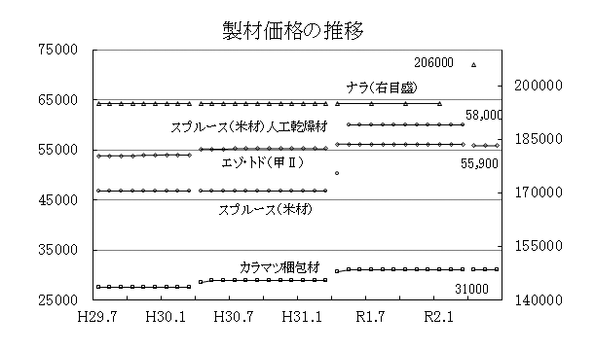
 |  |  |  |  |  |  |  |  |  |  | 全道 | 〃 | 11,300 | 11,200 | 11,200 |  |  |  |  |  |  |  |  |  | 0 |  |  |  | 厚 10.5cm | 上川 | 〃 | 55,500 | 55,500 | 55,500 |  |  |  |  |  |  |  |  |  | 0
 |  |  |  |  |  |  |  |  |  | 長 3.65m | 上川 | 工場着 | 11,600 | 11,400 | 11,300 |  |  |  |  |  |  |  |  |  | △ 100 |  |  |  | 幅 10.5cm | オホーツク | 〃 | 59,700 | 59,700 | 59,700 |  |  |  |  |  |  |  |  |  | 0
製材 | エゾ・トド | 厚10.5㎝×幅10.5㎝ 長3.65ｍ 甲Ⅱ-2級 | 工場渡 | 55,900 | 0 | （道産材） ・エゾ・トド製材は、新型コロナウイルスなどの影響により、建築材、梱包材ともに低調な荷動きが続いている。市況は保合。 ・カラマツ梱包材・パレットの荷動きは、厳しい状況が続いており、ラミナの注文は引き続き少量となっている。市況は保合。 （住宅着工戸数） ・5月の新設住宅着工戸数は前年同月比94％。 （外国産材） ・米材製材の5月の輸入量は0千㎥で前月比0％、前年同月比0％。5月末港頭在荷量2千m3で前月比84％、前年同月比46％。 |  |  |  | 径 24～28cm | オホーツク | 〃 | 11,800 | 11,800 | 11,500 |  |  |  |  |  |  |  |  |  | △ 300 |  |  |  | 品等 ２級 | 十勝 | 〃 | 55,900 | 55,900 | 55,900 |  |  |  |  |  |  |  |  |  | 0
 |  |  |  |  |  |  |  |  |  | 品等 込 | 胆振 | 〃 | 12,100 | 12,100 | 12,100 |  |  |  |  |  |  |  |  |  | 0 |  |  |  |  | 釧路 | 〃 | 57,800 | 57,800 | 57,800 |  |  |  |  |  |  |  |  |  | 0
 | カラマツ | 梱包材：定尺 | 工場渡 | 31,000 | 0 |  |  |  |  | （人工林材） | 日高 | 〃 | 11,800 | 11,800 | 11,800 |  |  |  |  |  |  |  |  |  | 0 |  |  |  |  | 全道 | 〃 | 55,900 | 55,900 | 55,900 |  |  |  |  |  |  |  |  |  | 0
 |  |  |  |  |  |  |  |  |  |  | 十勝 | 〃 | 13,900 | 13,900 | 13,900 |  |  |  |  |  |  |  |  |  | 0 |  | 乙 |  | 長 2.73m | 上川 | 〃 | 58,700 | 58,700 | 58,700 |  |  |  |  |  |  |  |  |  | 0 |  |  |  | 【参考：北海道森林管理局公売・入札情報】
 | *ナラ | 厚2.7㎝×幅15㎝上 長2.0ｍ以上 板類1等 | 工場渡 | 206,000 | 0 |  |  |  |  |  | 釧路 | 〃 | 13,000 | 13,000 | 13,000 |  |  |  |  |  |  |  |  |  | 0 |  |  |  | 厚 10.5cm | オホーツク | 〃 | 60,500 | 60,500 | 60,500 |  |  |  |  |  |  |  |  |  | 0 |  |  |  | ホーム > 申請・お問い合わせ > 公売・入札情報
 |  |  |  |  |  |  |  |  |  |  | 全道 | 〃 | 12,400 | 12,300 | 12,200 |  |  |  |  |  |  |  |  |  | △ 100 |  |  |  | 幅 10.5cm | 十勝 | 〃 | 59,500 | 59,500 | 59,500 |  |  |  |  |  |  |  |  |  | 0 |  |  |  | http://www.rinya.maff.go.jp/hokkaido/apply/publicsale/index.html
 | スプルース（米材） | 厚10.5㎝×幅10.5㎝ 長3.65ｍ 品等込 人工乾燥材 | 港頭オントラ | 58,000 | 0 |  |  | 大丸太 |  | 長 3.65m | 上川 | 工場着 | 11,900 | 11,700 | 11,700 |  |  |  |  |  |  |  |  |  | 0 |  |  |  | 品等 ２級 | 釧路 | 〃 | 60,300 | 60,300 | 60,300 |  |  |  |  |  |  |  |  |  | 0
 |  |  |  |  |  |  |  |  |  | 径 30～38cm | オホーツク | 〃 | 13,000 | 13,000 | 12,700 |  |  |  |  |  |  |  |  |  | △ 300 |  |  |  |  | 全道 | 〃 | 58,700 | 58,700 | 58,700 |  |  |  |  |  |  |  |  |  | 0
 |  |  |  |  |  |  |  |  |  | 品等 込 | 胆振 | 〃 | 12,500 | 12,500 | 12,500 |  |  |  |  |  |  |  |  |  | 0 |  | ラミナ |  | 長 3.65m | 全道 | 工場渡 | 29,000 | 29,000 | 29,000 |  |  |  |  |  |  |  |  |  | 0
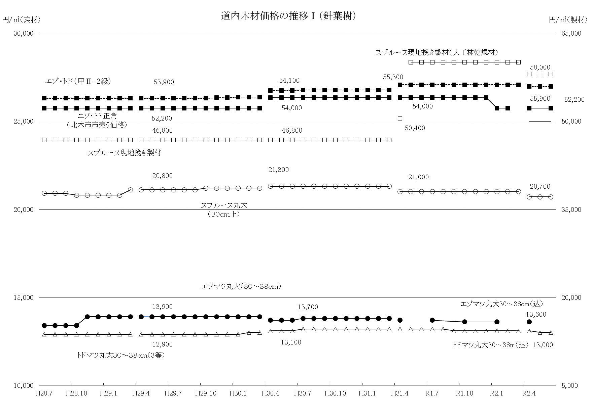
 |  |  |  |  |  |  |  |  |  |  | 日高 | 〃 | 12,600 | 12,600 | 12,600 |  |  |  |  |  |  |  |  |  | 0 |  |  |  | 厚 27mm相当
 |  |  |  |  |  |  |  |  |  |  | 十勝 | 〃 | 14,900 | 14,900 | 14,900 |  |  |  |  |  |  |  |  |  | 0 |  |  |  | 幅 120mm相当
 |  |  |  |  |  |  |  |  |  |  | 釧路 | 〃 | 13,400 | 13,400 | 13,400 |  |  |  |  |  |  |  |  |  | 0 |  |  |  | 品等 込
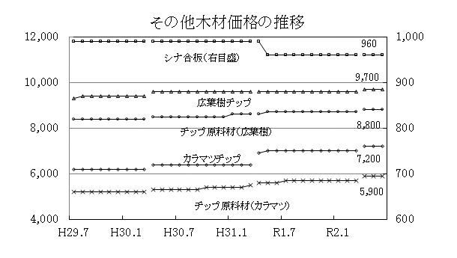
 |  |  |  |  |  |  |  |  |  |  | 全道 | 〃 | 13,100 | 13,000 | 13,000 |  |  |  |  |  |  |  |  |  | 0 |  | 甲Ⅰ |  | 長 3.65m | 上川 | 工場渡 | 65,000 | 65,000 | 65,000 |  |  |  |  |  |  |  |  |  | 0
調査地
 |  |  |  |  |  |  |  |  |  |  |  |  |  |  |  |  |  |  |  |  |  |  |  |  |  |  |  |  | 厚 4.5cm | オホーツク | 〃 | 68,800 | 68,800 | 68,800 |  |  |  |  |  |  |  |  |  | 0
 |  |  |  |  |  |  | （毎月） |  |  |  |  |  |  |  |  |  |  |  |  |  |  |  |  | （単位：円／㎥） |  |  |  |  | 幅 4.5cm | 十勝 | 〃 | 66,500 | 66,500 | 66,500 |  |  |  |  |  |  |  |  |  | 0
調査地
 |  |  |  |  |  |  | 区分 | 材種 | 樹種 | 形量・品等 | 各振興局等 | 仕切場 | 2020-05-01 |  |  |  |  |  |  |  |  |  |  |  |  |  |  |  | 品等 ２級 | 釧路 | 〃 | 59,800 | 59,800 | 59,800 |  |  |  |  |  |  |  |  |  | 0
合板 | シナ | 厚4㎜ 幅91㎝×長182㎝ 2類-1等 | 問屋着 | 960 | 0 | 市況は保合。 |  |  |  |  |  |  | 4月 | 5月 | 6月 | 7月 | 8月 | 9月 | 10月 | 11月 | 12月 | 1月 | 2月 | 3月 | 前月差 |  |  |  | 人工乾燥材 | 全道 | 〃 | 65,800 | 65,800 | 65,800 |  |  |  |  |  |  |  |  |  | 0
 |  |  |  |  |  |  | 針葉樹素材 | 小丸太 | カラマツ | 長 3.65m | 上川 | 工場着 | 7,200 | 7,300 | 7,200 |  |  |  |  |  |  |  |  |  | △ 100 |  | 甲Ⅱ |  | 長 3.65m | 上川 | 工場渡 | 67,300 | 67,300 | 67,300 |  |  |  |  |  |  |  |  |  | 0
チップ原料材 | カラマツ | 形量・品等込 | チップ工場着 | 5,900 | 0 | ・チップ原料材は保合。 ・チップは保合。 |  |  |  | 径 9～13cm | オホーツク | 〃 | 7,800 | 7,800 | 7,600 |  |  |  |  |  |  |  |  |  | △ 200 |  |  |  | 厚 10.5cm | オホーツク | 〃 | 68,200 | 68,200 | 68,200 |  |  |  |  |  |  |  |  |  | 0
 |  |  |  |  |  |  |  |  |  | 品等 込 | 胆振 | 〃 | 6,400 | 6,400 | 6,400 |  |  |  |  |  |  |  |  |  | 0 |  |  |  | 幅 10.5cm | 十勝 | 〃 | 69,900 | 69,900 | 69,900 |  |  |  |  |  |  |  |  |  | 0
 | 広葉樹 | 形量・品等込 | チップ工場着 | 8,800 | 0 |  |  |  |  |  | 十勝 | 〃 | 8,200 | 8,200 | 8,200 |  |  |  |  |  |  |  |  |  | 0 |  |  |  | 品等 ２級 | 釧路 | 〃 | 61,500 | 61,500 | 61,500 |  |  |  |  |  |  |  |  |  | 0
 |  |  |  |  |  |  |  |  |  |  | 釧路 | 〃 | 7,500 | 7,000 | 7,000 |  |  |  |  |  |  |  |  |  | 0 |  |  |  | 人工乾燥材 | 全道 | 〃 | 67,100 | 67,100 | 67,100 |  |  |  |  |  |  |  |  |  | 0
チップ | カラマツ | 山棒・剥皮 | チップ工場サイロ下 | 7,200 | 0 |  |  |  |  |  | 全道 | 〃 | 7,400 | 7,400 | 7,400 |  |  |  |  |  |  |  |  |  | 0 | 注 | エゾマツ・トドマツ製材の価格は、道内の工務店への販売価格。
 |  |  |  |  |  |  |  | 中丸太 |  | 長 3.65m | 上川 | 工場着 | 9,800 | 9,800 | 9,700 |  |  |  |  |  |  |  |  |  | △ 100
 | 広葉樹 | 山棒・剥皮 | チップ工場サイロ下 | 9,700 | 0 |  |  |  |  | 径 14～18cm | オホーツク | 〃 | 9,900 | 9,900 | 9,600 |  |  |  |  |  |  |  |  |  | △ 300
 |  |  |  |  |  |  |  |  |  | 品等 込 | 胆振 | 〃 | 8,400 | 8,400 | 8,400 |  |  |  |  |  |  |  |  |  | 0 | （毎月） |  |  |  |  |  |  |  |  |  |  |  |  |  |  |  |  | （単位：円／㎥）
調査地
調査地
調査地
注１ 前月差欄の△印は、値下がりを示す。 |  |  |  |  |  |  |  |  |  |  | 十勝 | 〃 | 10,700 | 10,700 | 10,700 |  |  |  |  |  |  |  |  |  | 0 | 区分 | 材種 | 樹種 | 形量・品等 | 各振興局等 | 仕切場 | 2020-05-01
注２ 価格欄の「－」は、調査項目の変更のため未調査であることを示す。 |  |  |  |  |  |  |  |  |  |  | 釧路 | 〃 | 10,400 | 10,100 | 10,100 |  |  |  |  |  |  |  |  |  | 0 |  |  |  |  |  |  | 4月 | 5月 | 6月 | 7月 | 8月 | 9月 | 10月 | 11月 | 12月 | 1月 | 2月 | 3月 | 前月差
注３ 外国産材の輸入動向数量関係は、北海道木材輸入懇話会資料による。 |  |  |  |  |  |  |  |  |  |  | 全道 | 〃 | 9,800 | 9,800 | 9,800 |  |  |  |  |  |  |  |  |  | 0 | 針葉樹製材 | 板 下地用 | スギ | 長 3.65m | 渡島 | 工場渡 | 52,200 | 52,200 | 52,200 |  |  |  |  |  |  |  |  |  | 0
注４ 四半期項目（樹種名の前に「*」を表示）は、当該調査月から直近の調査価格と前期差を示す。 |  |  |  |  |  |  |  |  |  | 長 3.65m | 上川 | 工場着 | 11,100 | 10,800 | 10,800 |  |  |  |  |  |  |  |  |  | 0 |  |  |  | 厚 1.2cm | 檜山 | 〃 | 51,000 | 51,000 | 51,000 |  |  |  |  |  |  |  |  |  | 0
注５ 毎年４月に調査対象企業の変更を行っているため、グラフの３～４月価格は接続しないで表示する。 |  |  |  |  |  |  |  |  |  | 径 20～28cm | オホーツク | 〃 | 11,200 | 11,200 | 10,900 |  |  |  |  |  |  |  |  |  | △ 300 |  |  |  | 幅 15cm上
 |  |  |  |  |  |  |  |  |  | 品等 込 | 胆振 | 〃 | 9,700 | 9,700 | 9,700 |  |  |  |  |  |  |  |  |  | 0 |  |  |  | 品等 １級 | 全道 | 〃 | 51,600 | 51,600 | 51,600 |  |  |  |  |  |  |  |  |  | 0
 |  |  |  |  |  |  |  |  |  |  | 十勝 | 〃 | 11,800 | 11,800 | 11,800 |  |  |  |  |  |  |  |  |  | 0 |  | 甲Ⅰ |  | 長 3.65m | 渡島 | 工場渡 | 48,600 | 48,600 | 48,600 |  |  |  |  |  |  |  |  |  | 0
 |  |  |  |  |  |  |  |  |  |  | 釧路 | 〃 | 11,900 | 11,700 | 11,700 |  |  |  |  |  |  |  |  |  | 0 |  |  |  | 厚 4.5cm | 檜山 | 〃 | 50,000 | 50,000 | 50,000 |  |  |  |  |  |  |  |  |  | 0
 |  |  |  |  |  |  |  |  |  |  | 全道 | 〃 | 11,000 | 11,000 | 11,000 |  |  |  |  |  |  |  |  |  | 0 |  |  |  | 幅 4.5cm
 |  |  |  |  |  |  |  | 大丸太 |  | 長 3.65m | 上川 | 工場着 | 11,100 | 10,800 | 10,800 |  |  |  |  |  |  |  |  |  | 0 |  |  |  | 品等 ２級 | 全道 | 〃 | 49,300 | 49,300 | 49,300 |  |  |  |  |  |  |  |  |  | 0
 |  |  |  |  |  |  |  |  |  | 径 30cm上 | オホーツク | 〃 | 12,300 | 12,300 | 11,700 |  |  |  |  |  |  |  |  |  | △ 600 |  | 甲Ⅱ |  | 長 3.65m | 渡島 | 工場渡 | 48,600 | 48,600 | 48,600 |  |  |  |  |  |  |  |  |  | 0
 |  |  |  |  |  |  |  |  |  | 品等 込 | 胆振 | 〃 | 10,500 | 10,500 | 10,500 |  |  |  |  |  |  |  |  |  | 0 |  |  |  | 厚 10.5cm | 檜山 | 〃 | 48,300 | 48,300 | 48,300 |  |  |  |  |  |  |  |  |  | 0
 |  |  |  |  |  |  |  |  |  |  | 十勝 | 〃 | 12,900 | 12,900 | 12,900 |  |  |  |  |  |  |  |  |  | 0 |  |  |  | 幅 10.5cm
 |  |  |  |  |  |  |  |  |  |  | 釧路 | 〃 | 12,600 | 12,300 | 12,300 |  |  |  |  |  |  |  |  |  | 0 |  |  |  | 品等 ２級 | 全道 | 〃 | 48,500 | 48,500 | 48,500 |  |  |  |  |  |  |  |  |  | 0
調査地
調査地
調査地
調査地
 |  |  |  |  |  |  |  |  |  |  | 全道 | 〃 | 11,600 | 11,600 | 11,500 |  |  |  |  |  |  |  |  |  | △ 100 |  | 梱包材 | カラマツ | 定尺（板） | 上川 | 工場渡 | 31,600 | 31,400 | 31,400 |  |  |  |  |  |  |  |  |  | 0
 |  |  |  |  |  |  |  | 小丸太 | スギ | 長 3.65m | 渡島 | 工場着 | 7,100 | 7,100 | 7,100 |  |  |  |  |  |  |  |  |  | 0 |  |  |  |  | オホーツク | 〃 | 30,300 | 30,300 | 30,300 |  |  |  |  |  |  |  |  |  | 0
 |  |  |  |  |  |  |  |  |  | 径 10～16cm | 檜山 | 〃 | 6,400 | 6,400 | 6,400 |  |  |  |  |  |  |  |  |  | 0 |  |  |  |  | 十勝 | 〃 | 31,200 | 31,200 | 31,200 |  |  |  |  |  |  |  |  |  | 0
 |  |  |  |  |  |  |  |  |  | 品等 込 | 全道 | 〃 | 6,600 | 6,600 | 6,600 |  |  |  |  |  |  |  |  |  | 0 |  |  |  |  | 全道 | 〃 | 31,100 | 31,000 | 31,000 |  |  |  |  |  |  |  |  |  | 0
 |  |  |  |  |  |  |  | 中丸太 |  | 長 3.65m | 渡島 | 工場着 | 8,100 | 8,100 | 8,000 |  |  |  |  |  |  |  |  |  | △ 100 |  | 梱包材 |  | 仕組 | 上川 | 工場渡 | 32,000 | 31,800 | 31,800 |  |  |  |  |  |  |  |  |  | 0
 |  |  |  |  |  |  |  |  |  | 径 18～22cm | 檜山 | 〃 | 7,500 | 7,500 | 7,500 |  |  |  |  |  |  |  |  |  | 0 |  |  |  |  | オホーツク | 〃 | 30,700 | 30,700 | 30,700 |  |  |  |  |  |  |  |  |  | 0
 |  |  |  |  |  |  |  |  |  | 品等 込 | 全道 | 〃 | 7,800 | 7,800 | 7,700 |  |  |  |  |  |  |  |  |  | △ 100 |  |  |  |  | 十勝 | 〃 | 31,800 | 31,800 | 31,800 |  |  |  |  |  |  |  |  |  | 0
 |  |  |  |  |  |  |  |  |  | 長 3.65m | 渡島 | 工場着 | 9,400 | 9,400 | 9,300 |  |  |  |  |  |  |  |  |  | △ 100 |  |  |  |  | 全道 | 〃 | 31,500 | 31,400 | 31,400 |  |  |  |  |  |  |  |  |  | 0
 |  |  |  |  |  |  |  |  |  | 径 24～28cm | 檜山 | 〃 | 8,900 | 8,900 | 8,800 |  |  |  |  |  |  |  |  |  | △ 100 |  | パレット |  | スタンダード | 上川 | 工場渡 | 31,800 | 31,600 | 31,600 |  |  |  |  |  |  |  |  |  | 0
 |  |  |  |  |  |  |  |  |  | 品等 込 | 全道 | 〃 | 9,200 | 9,200 | 9,100 |  |  |  |  |  |  |  |  |  | △ 100 |  |  |  |  | オホーツク | 〃 | 30,700 | 30,700 | 30,700 |  |  |  |  |  |  |  |  |  | 0
 |  |  |  |  |  |  |  | 大丸太 |  | 長 3.65m | 渡島 | 工場着 | 9,700 | 9,600 | 9,500 |  |  |  |  |  |  |  |  |  | △ 100 |  |  |  |  | 十勝 | 〃 | 31,800 | 31,800 | 31,800 |  |  |  |  |  |  |  |  |  | 0
 |  |  |  |  |  |  |  |  |  | 径 30cm以上 | 檜山 | 〃 | 8,900 | 8,900 | 8,800 |  |  |  |  |  |  |  |  |  | △ 100 |  |  |  |  | 全道 | 〃 | 31,400 | 31,300 | 31,300 |  |  |  |  |  |  |  |  |  | 0
 |  |  |  |  |  |  |  |  |  | 品等 込 | 全道 | 〃 | 9,300 | 9,300 | 9,200 |  |  |  |  |  |  |  |  |  | △ 100 |  | ラミナ |  | 長 3.65m | 上川 | 工場渡 | 29,000 | 29,000 | 29,000 |  |  |  |  |  |  |  |  |  | 0
 |  |  |  |  |  |  | （四半期） |  |  |  |  |  |  |  |  |  |  |  |  |  |  |  |  | （単位：円／㎥） |  |  |  |  | 厚 27mm相当 | オホーツク | 〃 | 30,500 | 30,500 | 30,500 |  |  |  |  |  |  |  |  |  | 0
調査地
調査地
 |  |  |  |  |  |  | 区分 | 材種 | 樹種 | 形量・品等 | 各振興局等 | 仕切場 | 2020-05-01 |  |  |  |  |  |  |  |  |  |  |  |  |  |  |  | 幅 120mm相当 | 十勝 | 〃 | 29,200 | 29,200 | 29,200 |  |  |  |  |  |  |  |  |  | 0
 |  |  |  |  |  |  |  |  |  |  |  |  | 4月 |  |  | 7月 |  |  | 10月 |  |  | 1月 |  |  | 前期差 |  |  |  | 品等 込 | 全道 | 〃 | 29,700 | 29,600 | 29,600 |  |  |  |  |  |  |  |  |  | 0
 |  |  |  |  |  |  | 針葉樹素材 | 中丸太 | エゾマツ | 長 3.65m | 上川 | 工場着 | 10,400 |  |  |  |  |  |  |  |  |  |  |  | △ 200 | 参 考 | 板 | エゾマツ・トドマツ | 長 3.65m | 石狩 | 市売り | 50,400 | - | 50,400 |  |  |  |  |  |  |  |  |  | -
 |  |  |  |  |  |  |  |  |  | 径 20～22cm | オホーツク | 〃 | 11,000 |  |  |  |  |  |  |  |  |  |  |  | △ 300 |  |  |  | 厚 1.2cm
 |  |  |  |  |  |  |  |  |  | 品等 込 | 胆振 | 〃 | 11,100 |  |  |  |  |  |  |  |  |  |  |  | 0 |  |  |  | 幅 15cm上
 |  |  |  |  |  |  |  |  |  |  | 十勝 | 〃 | 12,500 |  |  |  |  |  |  |  |  |  |  |  | 0 |  |  |  | 品等 1級
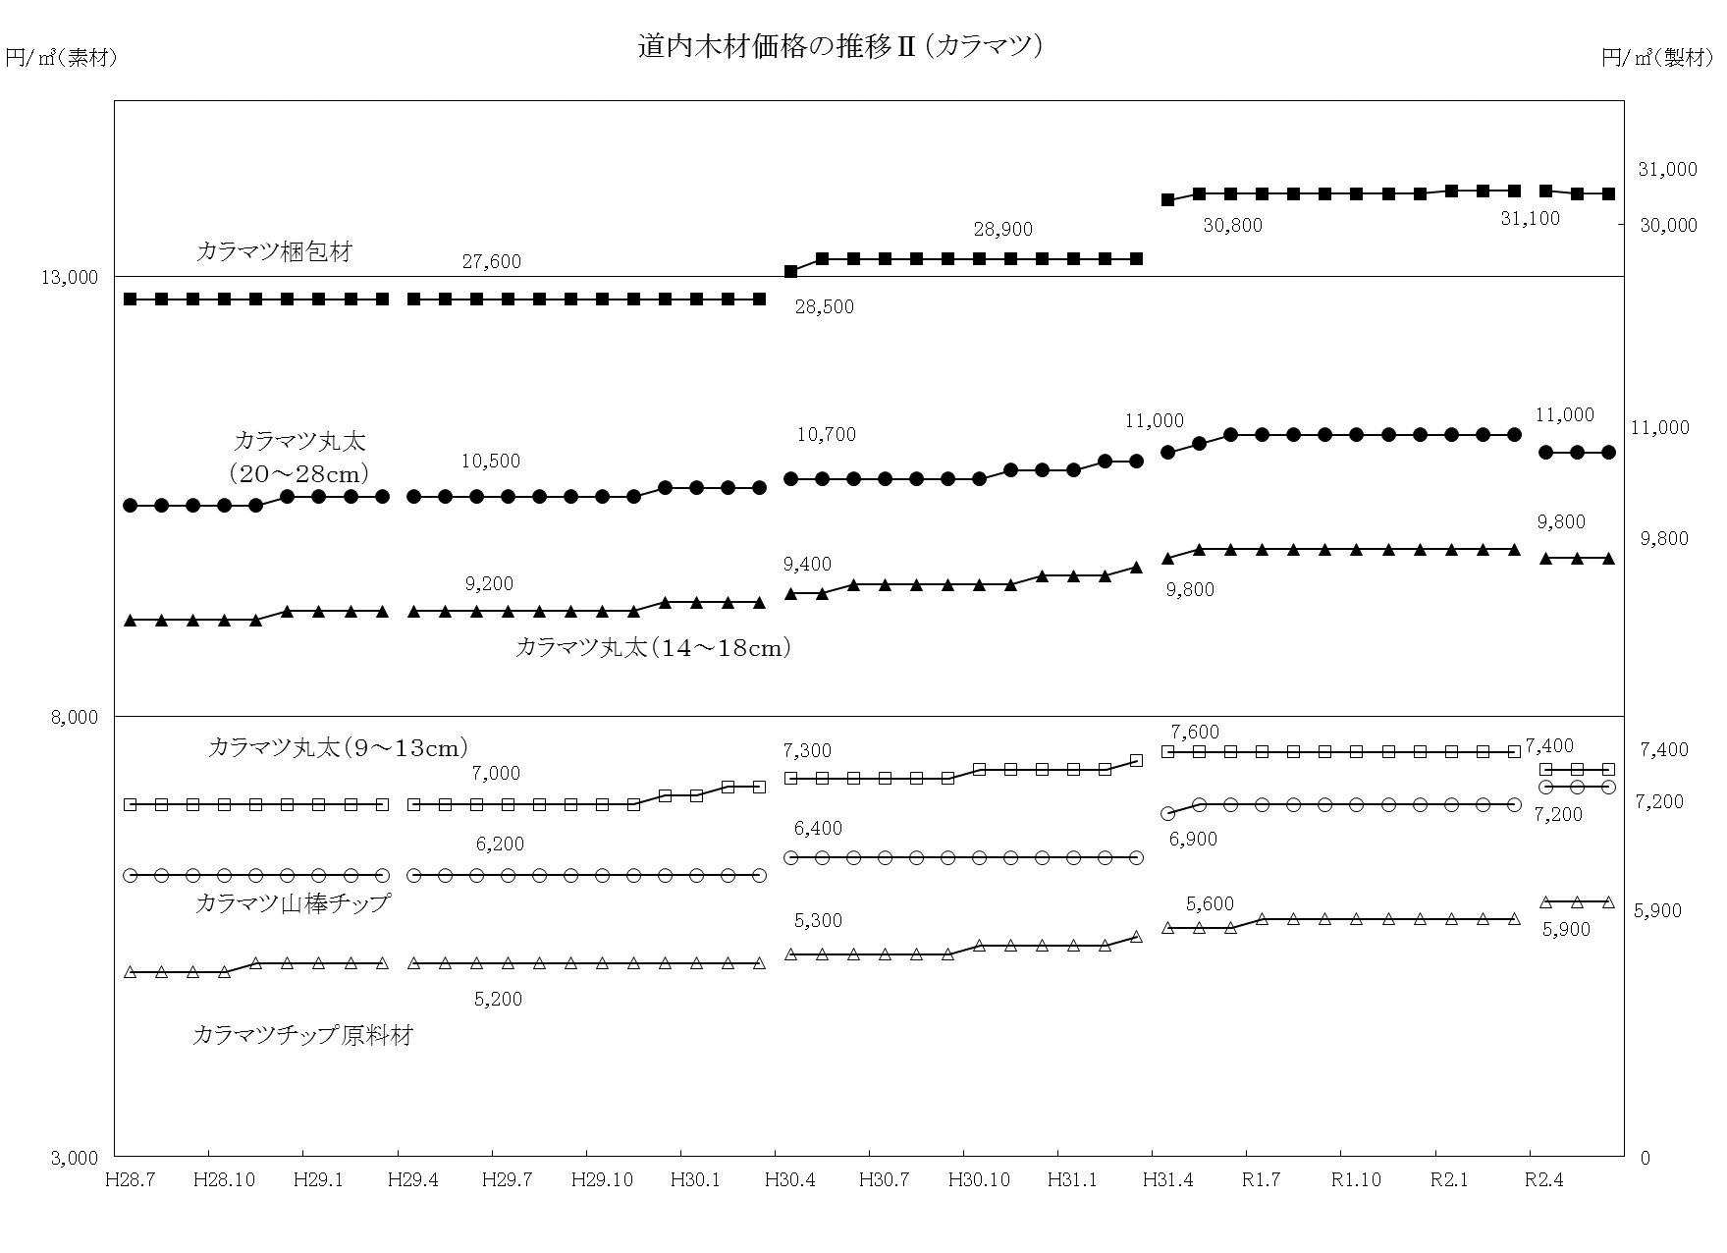
 |  |  |  |  |  |  |  |  |  |  | 全道 | 〃 | 11,000 |  |  |  |  |  |  |  |  |  |  |  | △ 100 |  | 正割 |  | 長 3.65m | 石狩 | 市売り | 46,800 | - | 46,800 |  |  |  |  |  |  |  |  |  | -
 |  |  |  |  |  |  |  |  |  | 長 3.65m | 上川 | 工場着 | 11,400 |  |  |  |  |  |  |  |  |  |  |  | △ 100 |  |  |  | 厚 4.5cm
 |  |  |  |  |  |  |  |  |  | 径 24～28cm | オホーツク | 〃 | 12,200 |  |  |  |  |  |  |  |  |  |  |  | △ 200 |  |  |  | 幅 4.5cm
 |  |  |  |  |  |  |  |  |  | 品等 込 | 胆振 | 〃 | 12,400 |  |  |  |  |  |  |  |  |  |  |  | △ 100 |  |  |  | 品等 1級
 |  |  |  |  |  |  |  |  |  |  | 十勝 | 〃 | 14,500 |  |  |  |  |  |  |  |  |  |  |  | 0 |  | 正角 |  | 長 3.65m | 石狩 | 市売り | 52,200 | - | 52,200 |  |  |  |  |  |  |  |  |  | -
 |  |  |  |  |  |  |  |  |  |  | 全道 |  | 12,300 |  |  |  |  |  |  |  |  |  |  |  | △ 100 |  |  |  | 厚 10.5cm
 |  |  |  |  |  |  |  | 大丸太 |  | 長 3.65m | 上川 | 工場着 | 12,300 |  |  |  |  |  |  |  |  |  |  |  | △ 100 |  |  |  | 幅 10.5cm
 |  |  |  |  |  |  |  |  |  | 径 30～38cm | オホーツク | 〃 | 14,600 |  |  |  |  |  |  |  |  |  |  |  | △ 200 |  |  |  | 品等 1級
 |  |  |  |  |  |  |  |  |  | 品等 込 | 胆振 | 〃 | 12,800 |  |  |  |  |  |  |  |  |  |  |  | △ 100 | 注１ | スギ製材の価格は、道内の工務店への販売価格。 |  |  |  |  |  |  |  |  | ３ | ラミナは10.5cm角の構造用集成材(5プライ）向けに製造されたものを標準とする。
 |  |  |  |  |  |  |  |  |  |  | 十勝 | 〃 | 16,500 |  |  |  |  |  |  |  |  |  |  |  | 0 | ２ | 梱包材は自動車、家電用で、大手問屋への販売価格。パレットはパレット製造メーカーへの販売価格。
 |  |  |  |  |  |  |  |  |  |  | 全道 | 〃 | 13,600 |  |  |  |  |  |  |  |  |  |  |  | 0
 |  |  |  |  |  |  |  |  |  | 長 3.65m | 上川 | 工場着 | 12,500 |  |  |  |  |  |  |  |  |  |  |  | △ 200
 |  |  |  |  |  |  |  |  |  | 径 40～48cm | オホーツク | 〃 | 15,500 |  |  |  |  |  |  |  |  |  |  |  | 100 | （四半期） |  |  |  |  |  |  |  |  |  |  |  |  |  |  |  |  | （単位：円／㎥）
調査地
調査地
調査地
調査地
 |  |  |  |  |  |  |  |  |  | 品等 込 | 胆振 | 〃 | 12,800 |  |  |  |  |  |  |  |  |  |  |  | △ 100 | 区分 | 材種 | 樹種 | 形量・品等 | 各振興局等 | 仕切場 | 2020-05-01
 |  |  |  |  |  |  |  |  |  |  | 十勝 | 〃 | 18,500 |  |  |  |  |  |  |  |  |  |  |  | 0 |  |  |  |  |  |  | 4月 |  |  | 7月 |  |  | 10月 |  |  | 1月 |  |  | 前期差
 |  |  |  |  |  |  |  |  |  |  | 全道 | 〃 | 14,300 |  |  |  |  |  |  |  |  |  |  |  | △ 100 | 針葉樹製材 | 板 | カラマツ | 長 3.65m | 上川 | 工場渡 | 32,900 |  |  |  |  |  |  |  |  |  |  |  | 0
 |  |  |  |  |  |  | （四半期） |  |  |  |  |  |  |  |  |  |  |  |  |  |  |  |  | （単位：円／㎥） |  |  |  |  | 厚 1.2cm
調査地
調査地
 |  |  |  |  |  |  | 区分 | 材種 | 樹種 | 形量・品等 | 各振興局等 | 仕切場 | 2020-05-01 |  |  |  |  |  |  |  |  |  |  |  |  |  |  |  | 幅 込
 |  |  |  |  |  |  |  |  |  |  |  |  | 4月 |  |  | 7月 |  |  | 10月 |  |  | 1月 |  |  | 前期差 |  |  |  | 品等 込 | 全道 | 〃 | 32,900 |  |  |  |  |  |  |  |  |  |  |  | 0
 |  |  |  |  |  |  | 広葉樹素材 | 大丸太 | ナラ | 長 2.4m上 | 空知 | 工場着 | 29,100 |  |  |  |  |  |  |  |  |  |  |  | △ 200 |  | 正割 |  | 長 3.65m | 上川 | 工場渡 | 32,000 |  |  |  |  |  |  |  |  |  |  |  | 0
 |  |  |  |  |  |  |  |  |  | 径 30～38cm | 上川 | 〃 | 24,000 |  |  |  |  |  |  |  |  |  |  |  | △ 500 |  |  |  | 厚 4.5cm
 |  |  |  |  |  |  |  |  |  | 品等 ３等 | オホーツク | 〃 | 29,700 |  |  |  |  |  |  |  |  |  |  |  | 0 |  |  |  | 幅 4.5cm
 |  |  |  |  |  |  |  |  |  |  | 日高 | 〃 | 25,200 |  |  |  |  |  |  |  |  |  |  |  | 4,900 |  |  |  | 品等 込 | 全道 | 〃 | 32,000 |  |  |  |  |  |  |  |  |  |  |  | 0
 |  |  |  |  |  |  |  |  |  |  | 全道 | 〃 | 26,700 |  |  |  |  |  |  |  |  |  |  |  | 700 |  | 正角 |  | 長 3.65m | 上川 | 工場渡 | 32,000 |  |  |  |  |  |  |  |  |  |  |  | 0
 |  |  |  |  |  |  |  |  | ヤチダモ | 長 2.4m上 | 空知 | 工場着 | 16,400 |  |  |  |  |  |  |  |  |  |  |  | △ 1,800 |  |  |  | 厚 10.5cm
 |  |  |  |  |  |  |  |  |  | 径 30～38cm | 上川 | 〃 | 14,200 |  |  |  |  |  |  |  |  |  |  |  | △ 200 |  |  |  | 幅 10.5cm
 |  |  |  |  |  |  |  |  |  | 品等 ３等 | オホーツク | 〃 | 18,900 |  |  |  |  |  |  |  |  |  |  |  | 0 |  |  |  | 品等 込 | 全道 | 〃 | 32,000 |  |  |  |  |  |  |  |  |  |  |  | 0
 |  |  |  |  |  |  |  |  |  |  | 日高 | 〃 | 12,600 |  |  |  |  |  |  |  |  |  |  |  | △ 1,800 | 注 | 主に土木用。
 |  |  |  |  |  |  |  |  |  |  | 全道 | 〃 | 15,600 |  |  |  |  |  |  |  |  |  |  |  | △ 900
 |  |  |  |  |  |  |  |  | セン | 長 2.4m上 | 空知 | 工場着 | 12,100 |  |  |  |  |  |  |  |  |  |  |  | 0 | （四半期） |  |  |  |  |  |  |  |  |  |  |  |  |  |  |  |  | （単位：円／㎥）
 |  |  |  |  |  |  |  |  |  | 径 30～38cm | 上川 | 〃 | 11,700 |  |  |  |  |  |  |  |  |  |  |  | 0 | 区分 | 材種 | 樹種 | 形量・品等 | 各振興局等 | 仕切場 | 2020-05-01
 |  |  |  |  |  |  |  |  |  | 品等 ３等 | オホーツク | 〃 | 12,600 |  |  |  |  |  |  |  |  |  |  |  | 0 |  |  |  |  |  |  | 4月 |  |  | 7月 |  |  | 10月 |  |  | 1月 |  |  | 前期差
 |  |  |  |  |  |  |  |  |  |  | 日高 | 〃 | 10,800 |  |  |  |  |  |  |  |  |  |  |  | 400 | 広葉樹製材 | 板類 | ナラ | 長 2.0m上 | 上川 | 工場渡 | 206,000 |  |  |  |  |  |  |  |  |  |  |  | 0
 |  |  |  |  |  |  |  |  |  |  | 全道 | 〃 | 11,800 |  |  |  |  |  |  |  |  |  |  |  | 0 |  |  |  | 厚 2.7cm
 |  |  |  |  |  |  |  |  | マカバ | 長 2.4m上 | 空知 | 工場着 | 23,300 |  |  |  |  |  |  |  |  |  |  |  | 0 |  |  |  | 幅 15cm上
 |  |  |  |  |  |  |  |  |  | 径 30～38cm | 上川 | 〃 | 18,100 |  |  |  |  |  |  |  |  |  |  |  | 0 |  |  |  | 品等 １等 | 全道 | 〃 | 206,000 |  |  |  |  |  |  |  |  |  |  |  | 0
 |  |  |  |  |  |  |  |  |  | 品等 ３等 | オホーツク | 〃 | 18,000 |  |  |  |  |  |  |  |  |  |  |  | 0 |  |  | ヤチダモ | 長 2.0m上 | 上川 | 工場渡 | 170,300 |  |  |  |  |  |  |  |  |  |  |  | 0
 |  |  |  |  |  |  |  |  |  |  | 日高 | 〃 | 18,600 |  |  |  |  |  |  |  |  |  |  |  | 0 |  |  |  | 厚 2.7cm
 |  |  |  |  |  |  |  |  |  |  | 全道 | 〃 | 19,800 |  |  |  |  |  |  |  |  |  |  |  | 0 |  |  |  | 幅 15cm上
調査地
調査地
 |  |  |  |  |  |  |  |  | カツラ | 長 2.4m上 | 空知 | 工場着 | 14,600 |  |  |  |  |  |  |  |  |  |  |  | 0 |  |  |  | 品等 １等 | 全道 | 〃 | 170,300 |  |  |  |  |  |  |  |  |  |  |  | 0
 |  |  |  |  |  |  |  |  |  | 径 30～38cm | 上川 | 〃 | 12,100 |  |  |  |  |  |  |  |  |  |  |  | 0 |  |  | セン | 長 2.0m上 | 上川 | 工場渡 | 157,600 |  |  |  |  |  |  |  |  |  |  |  | 0
 |  |  |  |  |  |  |  |  |  | 品等 ３等 | オホーツク | 〃 | 11,700 |  |  |  |  |  |  |  |  |  |  |  | 0 |  |  |  | 厚 2.7cm
 |  |  |  |  |  |  |  |  |  |  | 日高 | 〃 | 13,500 |  |  |  |  |  |  |  |  |  |  |  | 200 |  |  |  | 幅 15cm上
調査地
調査地
 |  |  |  |  |  |  |  |  |  |  | 全道 | 〃 | 13,000 |  |  |  |  |  |  |  |  |  |  |  | 0 |  |  |  | 品等 １等 | 全道 | 〃 | 157,600 |  |  |  |  |  |  |  |  |  |  |  | 0
 |  |  |  |  |  |  |  |  | シナ | 長 2.0m上 | 空知 | 工場着 | 15,800 |  |  |  |  |  |  |  |  |  |  |  | 0 |  |  | マカバ | 長 2.0m上 | 上川 | 工場渡 | 192,000 |  |  |  |  |  |  |  |  |  |  |  | 0
 |  |  |  |  |  |  |  |  |  | 径 30～38cm | 上川 | 〃 | 12,400 |  |  |  |  |  |  |  |  |  |  |  | △ 200 |  |  |  | 厚 2.7cm
 |  |  |  |  |  |  |  |  |  | 品等 ３等 | オホーツク | 〃 | 13,500 |  |  |  |  |  |  |  |  |  |  |  | 0 |  |  |  | 幅 15cm上
調査地
調査地
 |  |  |  |  |  |  |  |  |  |  | 日高 | 〃 | 14,400 |  |  |  |  |  |  |  |  |  |  |  | 1,700 |  |  |  | 品等 １等 | 全道 | 〃 | 192,000 |  |  |  |  |  |  |  |  |  |  |  | 0
 |  |  |  |  |  |  |  |  |  |  | 全道 | 〃 | 13,800 |  |  |  |  |  |  |  |  |  |  |  | 200 |  |  | カツラ | 長 2.0m上 | 上川 | 工場渡 | 82,000 |  |  |  |  |  |  |  |  |  |  |  | 0
 |  |  |  |  |  |  |  |  | ニレ | 長 2.4m上 | 空知 | 工場着 | 10,800 |  |  |  |  |  |  |  |  |  |  |  | 0 |  |  |  | 厚 2.7cm
 |  |  |  |  |  |  |  |  |  | 径 30～38cm | 上川 | 〃 | 10,200 |  |  |  |  |  |  |  |  |  |  |  | 0 |  |  |  | 幅 15cm上
調査地
調査地
 |  |  |  |  |  |  |  |  |  | 品等 ３等 | オホーツク | 〃 | 11,300 |  |  |  |  |  |  |  |  |  |  |  | 0 |  |  |  | 品等 １等 | 全道 | 〃 | 82,000 |  |  |  |  |  |  |  |  |  |  |  | 0
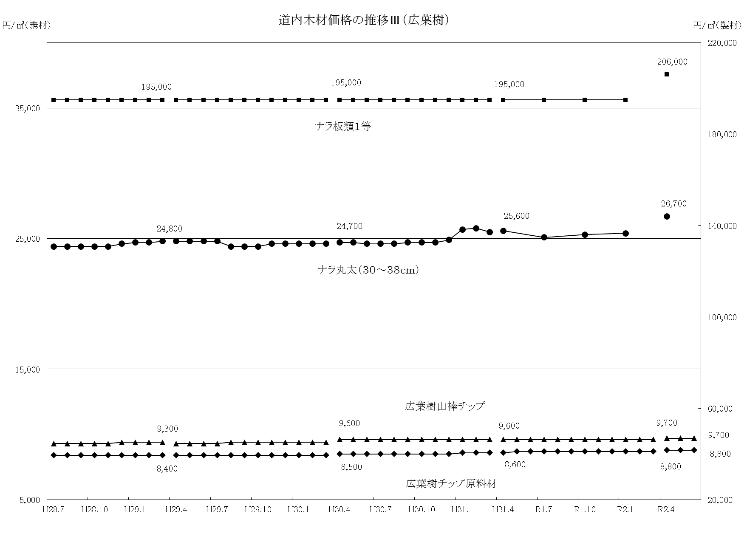
 |  |  |  |  |  |  |  |  |  |  | 日高 | 〃 | 10,000 |  |  |  |  |  |  |  |  |  |  |  | 0 |  |  | ニレ | 長 2.0m上 | 上川 | 工場渡 | 99,800 |  |  |  |  |  |  |  |  |  |  |  | 0
 |  |  |  |  |  |  |  |  |  |  | 全道 | 〃 | 10,500 |  |  |  |  |  |  |  |  |  |  |  | 0 |  |  |  | 厚 2.7cm
 |  |  |  |  |  |  |  |  |  |  |  |  |  |  |  |  |  |  |  |  |  |  |  |  |  |  |  |  | 幅 15cm上
調査地
調査地
 |  |  |  |  |  |  | （四半期） |  |  |  |  |  |  |  |  |  |  |  |  |  |  |  |  | （単位：円／㎥） |  |  |  |  | 品等 １等 | 全道 | 〃 | 99,800 |  |  |  |  |  |  |  |  |  |  |  | 0
調査地
調査地
 |  |  |  |  |  |  | 区分 | 材種 | 樹種 | 形量・品等 | 各振興局等 | 仕切場 | 2020-05-01
 |  |  |  |  |  |  |  |  |  |  |  |  | 4月 |  |  | 7月 |  |  | 10月 |  |  | 1月 |  |  | 前期差 | （四半期） |  |  |  |  |  |  |  |  |  |  |  |  |  |  |  |  | （単位：円／㎥）
 |  |  |  |  |  |  | 広葉樹素材 | 大丸太 | ザツカバ | 長 2.4m上 | 空知 | 工場着 | 19,800 |  |  |  |  |  |  |  |  |  |  |  | △ 600 | 区分 | 材種 | 樹種 | 形量・品等 | 各振興局等 | 仕切場 | 2020-05-01
 |  |  |  |  |  |  |  |  |  | 径 30～38cm | 上川 | 〃 | 15,100 |  |  |  |  |  |  |  |  |  |  |  | 0 |  |  |  |  |  |  | 4月 |  |  | 7月 |  |  | 10月 |  |  | 1月 |  |  | 前期差
 |  |  |  |  |  |  |  |  |  | 品等 ３等 | オホーツク | 〃 | 17,100 |  |  |  |  |  |  |  |  |  |  |  | 0 | 広葉樹製材 | フローリング原板 | ナラ | 長 0.6m上 | 空知 | 工場渡 | 73,500 |  |  |  |  |  |  |  |  |  |  |  | 0
 |  |  |  |  |  |  |  |  |  |  | 日高 | 〃 | 15,300 |  |  |  |  |  |  |  |  |  |  |  | △ 1,100 |  |  |  | 厚 2.2cm | 上川 | 〃 | 64,100 |  |  |  |  |  |  |  |  |  |  |  | 0
 |  |  |  |  |  |  |  |  |  |  | 全道 | 〃 | 17,100 |  |  |  |  |  |  |  |  |  |  |  | △ 300 |  |  |  | 幅 9.2cm
 |  |  |  |  |  |  |  |  | ホオキハダ | 長 2.4m上 | 空知 | 工場着 | 16,600 |  |  |  |  |  |  |  |  |  |  |  | 0 |  |  |  | 品等 １等 | 全道 | 〃 | 67,900 |  |  |  |  |  |  |  |  |  |  |  | 0
 |  |  |  |  |  |  |  |  |  | 径 30～38cm | 上川 | 〃 | 13,000 |  |  |  |  |  |  |  |  |  |  |  | 0 |  |  | カバ | 長 0.6m上 | 空知 | 工場渡 | 69,100 |  |  |  |  |  |  |  |  |  |  |  | 0
 |  |  |  |  |  |  |  |  |  | 品等 ３等 | オホーツク | 〃 | 17,100 |  |  |  |  |  |  |  |  |  |  |  | 0 |  |  |  | 厚 2.2cm | 上川 | 〃 | 57,000 |  |  |  |  |  |  |  |  |  |  |  | 0
 |  |  |  |  |  |  |  |  |  |  | 日高 | 〃 | 10,900 |  |  |  |  |  |  |  |  |  |  |  | 0 |  |  |  | 幅 9.2cm
 |  |  |  |  |  |  |  |  |  |  | 全道 | 〃 | 14,400 |  |  |  |  |  |  |  |  |  |  |  | 0 |  |  |  | 品等 １等 | 全道 | 〃 | 65,100 |  |  |  |  |  |  |  |  |  |  |  | 0
 |  |  |  |  |  |  |  |  | アサダ | 長 2.4m上 | 空知 | 工場着 | 17,700 |  |  |  |  |  |  |  |  |  |  |  | 0 |  |  | イタヤ | 長 0.6m上 | 空知 | 工場渡 | 75,000 |  |  |  |  |  |  |  |  |  |  |  | 0
 |  |  |  |  |  |  |  |  |  | 径 30～38cm | 上川 | 〃 | 12,600 |  |  |  |  |  |  |  |  |  |  |  | 0 |  |  |  | 厚 2.2cm | 上川 | 〃 | 50,000 |  |  |  |  |  |  |  |  |  |  |  | 0
 |  |  |  |  |  |  |  |  |  | 品等 ３等 | オホーツク | 〃 | 15,300 |  |  |  |  |  |  |  |  |  |  |  | 0 |  |  |  | 幅 9.2cm
 |  |  |  |  |  |  |  |  |  |  | 日高 | 〃 | 15,300 |  |  |  |  |  |  |  |  |  |  |  | △ 1,000 |  |  |  | 品等 １等 | 全道 | 〃 | 62,500 |  |  |  |  |  |  |  |  |  |  |  | 0
 |  |  |  |  |  |  |  |  |  |  | 全道 | 〃 | 15,900 |  |  |  |  |  |  |  |  |  |  |  | △ 300 |  |  | アサダ | 長 0.6m上 | 空知 | 工場渡 | 75,000 |  |  |  |  |  |  |  |  |  |  |  | 0
 |  |  |  |  |  |  |  |  | イタヤ | 長 2.1m上 | 空知 | 工場着 | 17,300 |  |  |  |  |  |  |  |  |  |  |  | △ 600 |  |  |  | 厚 2.2cm | 上川 | 〃 | 60,000 |  |  |  |  |  |  |  |  |  |  |  | 0
 |  |  |  |  |  |  |  |  |  | 径 30～38cm | 上川 | 〃 | 13,800 |  |  |  |  |  |  |  |  |  |  |  | 0 |  |  |  | 幅 9.2cm
 |  |  |  |  |  |  |  |  |  | 品等 ３等 | オホーツク | 〃 | 17,100 |  |  |  |  |  |  |  |  |  |  |  | 0 |  |  |  | 品等 １等 | 全道 | 〃 | 67,500 |  |  |  |  |  |  |  |  |  |  |  | 0
 |  |  |  |  |  |  |  |  |  |  | 日高 | 〃 | 14,000 |  |  |  |  |  |  |  |  |  |  |  | 0
 |  |  |  |  |  |  |  |  |  |  | 全道 | 〃 | 15,500 |  |  |  |  |  |  |  |  |  |  |  | △ 200 | ３ | 合板、集成材、フローリング
 |  |  |  |  |  |  |  |  |  |  |  |  |  |  |  |  |  |  |  |  |  |  |  |  |  | （毎月） |  |  |  |  |  |  |  |  |  |  |  |  |  |  |  |  |  | （単位：円／枚）
調査地
調査地
調査地
調査地
調査地
調査地
 |  |  |  |  |  |  |  |  |  |  |  |  |  |  |  |  |  |  |  |  |  |  |  |  |  | 区分 | 材種 | 樹種 | 形量・品等 | 各振興局等 | 仕切場 | 2020-05-01
調査地
調査地
調査地
 |  |  |  |  |  |  |  |  |  |  |  |  |  |  |  |  |  |  |  |  |  |  |  |  |  |  |  |  |  |  |  | 4月 | 5月 | 6月 | 7月 | 8月 | 9月 | 10月 | 11月 | 12月 | 1月 | 2月 | 3月 | 前月差
 |  |  |  |  |  |  |  |  |  |  |  |  |  |  |  |  |  |  |  |  |  |  |  |  |  | 普通合板 |  | シナ | 厚 4mm | 釧路 | 問屋着 | 1,000 | 1,000 | 1,000 |  |  |  |  |  |  |  |  |  | 0
 |  |  |  |  |  |  |  |  |  |  |  |  |  |  |  |  |  |  |  |  |  |  |  |  |  |  |  |  | 幅 910mm
 |  |  |  |  |  |  |  |  |  |  |  |  |  |  |  |  |  |  |  |  |  |  |  |  |  |  |  |  | 長 1,820mm | 全道 | 〃 | 960 | 960 | 960 |  |  |  |  |  |  |  |  |  | 0
 |  |  |  |  |  |  |  |  |  |  |  |  |  |  |  |  |  |  |  |  |  |  |  |  |  |  |  |  | 品等 １等 | 全道 | 工場渡 | 950 | 950 | 950 |  |  |  |  |  |  |  |  |  | 0
 |  |  |  |  |  |  |  |  |  |  |  |  |  |  |  |  |  |  |  |  |  |  |  |  |  |  |  |  | （２類）
 |  |  |  |  |  |  |  |  |  |  |  |  |  |  |  |  |  |  |  |  |  |  |  |  |  | 注 問屋着は、東京問屋着。

調査地
調査地
調査地
調査地
調査地
調査地
 |  |  |  |  |  |  |  |  |  |  |  |  |  |  |  |  |  |  |  |  |  |  |  |  |  | （毎月） |  |  |  |  |  |  |  |  |  |  |  |  |  |  |  |  |  | （単位：円／本）
 |  |  |  |  |  |  |  |  |  |  |  |  |  |  |  |  |  |  |  |  |  |  |  |  |  | 区分 | 材種 | 樹種 | 形量・品等 | 各振興局等 | 仕切場 | 2020-05-01
 |  |  |  |  |  |  |  |  |  |  |  |  |  |  |  |  |  |  |  |  |  |  |  |  |  |  |  |  |  |  |  | 4月 | 5月 | 6月 | 7月 | 8月 | 9月 | 10月 | 11月 | 12月 | 1月 | 2月 | 3月 | 前月差
 |  |  |  |  |  |  |  |  |  |  |  |  |  |  |  |  |  |  |  |  |  |  |  |  |  | 集成材 | 管柱 | エゾ・トド | 厚 10.5㎝ | 全道 | 工場渡 | 2,000 | 2,100 | 2,100 |  |  |  |  |  |  |  |  |  | 0
 |  |  |  |  |  |  |  |  |  |  |  |  |  |  |  |  |  |  |  |  |  |  |  |  |  |  |  |  | 幅 10.5㎝
調査地
調査地
調査地
 |  |  |  |  |  |  |  |  |  |  |  |  |  |  |  |  |  |  |  |  |  |  |  |  |  |  |  |  | 長 3.0m
 |  |  |  |  |  |  |  |  |  |  |  |  |  |  |  |  |  |  |  |  |  |  |  |  |  |  |  |  | 品等 込
 |  |  |  |  |  |  |  |  |  |  |  |  |  |  |  |  |  |  |  |  |  |  |  |  |  |  |  | カラマツ | 厚 10.5㎝ | 全道 | 工場渡 | 2,600 | 2,600 | 2,600 |  |  |  |  |  |  |  |  |  | 0
 |  |  |  |  |  |  |  |  |  |  |  |  |  |  |  |  |  |  |  |  |  |  |  |  |  |  |  |  | 幅 10.5㎝
 |  |  |  |  |  |  |  |  |  |  |  |  |  |  |  |  |  |  |  |  |  |  |  |  |  |  |  |  | 長 3.0m
 |  |  |  |  |  |  |  |  |  |  |  |  |  |  |  |  |  |  |  |  |  |  |  |  |  |  |  |  | 品等 込

調査地
調査地
調査地
調査地
調査地
調査地
調査地
調査地
 |  |  |  |  |  |  |  |  |  |  |  |  |  |  |  |  |  |  |  |  |  |  |  |  |  | （四半期） |  |  |  |  |  |  |  |  |  |  |  |  |  |  |  |  |  | （単位：円／㎡）
 |  |  |  |  |  |  |  |  |  |  |  |  |  |  |  |  |  |  |  |  |  |  |  |  |  | 区分 | 材種 | 樹種 | 形量・品等 | 各振興局等 | 仕切場 | 2020-05-01
 |  |  |  |  |  |  |  |  |  |  |  |  |  |  |  |  |  |  |  |  |  |  |  |  |  |  |  |  |  |  |  | 4月 |  |  | 7月 |  |  | 10月 |  |  | 1月 |  |  | 前期差
 |  |  |  |  |  |  |  |  |  |  |  |  |  |  |  |  |  |  |  |  |  |  |  |  |  | フローリング |  | ナラ | 長 75～90cm | 空知 | 工場渡 | 3,350 |  |  |  |  |  |  |  |  |  |  |  | 0
 |  |  |  |  |  |  |  |  |  |  |  |  |  |  |  |  |  |  |  |  |  |  |  |  |  |  |  |  | 幅 7.5cm |  | 〃 | 3,650 |  |  |  |  |  |  |  |  |  |  |  | 0
 |  |  |  |  |  |  |  |  |  |  |  |  |  |  |  |  |  |  |  |  |  |  |  |  |  |  |  |  | 厚 上段1.5cm
 |  |  |  |  |  |  |  |  |  |  |  |  |  |  |  |  |  |  |  |  |  |  |  |  |  |  |  |  | 下段1.8cm | 全道 | 〃 | 3,350 |  |  |  |  |  |  |  |  |  |  |  | 0
 |  |  |  |  |  |  |  |  |  |  |  |  |  |  |  |  |  |  |  |  |  |  |  |  |  |  |  |  | JAS規格品 |  | 〃 | 3,650 |  |  |  |  |  |  |  |  |  |  |  | 0
 |  |  |  |  |  |  |  |  |  |  |  |  |  |  |  |  |  |  |  |  |  |  |  |  |  |  |  | カバ | 長 75～90cm | 空知 | 工場渡 | 3,300 |  |  |  |  |  |  |  |  |  |  |  | 0
 |  |  |  |  |  |  |  |  |  |  |  |  |  |  |  |  |  |  |  |  |  |  |  |  |  |  |  |  | 幅 7.5cm |  | 〃 | 3,720 |  |  |  |  |  |  |  |  |  |  |  | 0
 |  |  |  |  |  |  |  |  |  |  |  |  |  |  |  |  |  |  |  |  |  |  |  |  |  |  |  |  | 厚 上段1.5cm
 |  |  |  |  |  |  |  |  |  |  |  |  |  |  |  |  |  |  |  |  |  |  |  |  |  |  |  |  | 下段1.8cm | 全道 | 〃 | 3,300 |  |  |  |  |  |  |  |  |  |  |  | 0
 |  |  |  |  |  |  |  |  |  |  |  |  |  |  |  |  |  |  |  |  |  |  |  |  |  |  |  |  | JAS規格品 |  | 〃 | 3,720 |  |  |  |  |  |  |  |  |  |  |  | 0
 |  |  |  |  |  |  |  |  |  |  |  |  |  |  |  |  |  |  |  |  |  |  |  |  |  | ４ | チップ原料材、チップ
 |  |  |  |  |  |  |  |  |  |  |  |  |  |  |  |  |  |  |  |  |  |  |  |  |  | （毎月） |  |  |  |  |  |  |  |  |  |  |  |  |  |  |  |  | （単位：円／㎥）
調査地
調査地
調査地
調査地
調査地
調査地
調査地
調査地
調査地
調査地
 |  |  |  |  |  |  |  |  |  |  |  |  |  |  |  |  |  |  |  |  |  |  |  |  |  | 区分 | 材種 | 樹種 | 形量・品等 | 各振興局等 | 仕切場 | 2020-05-01
 |  |  |  |  |  |  |  |  |  |  |  |  |  |  |  |  |  |  |  |  |  |  |  |  |  |  |  |  |  |  |  | 4月 | 5月 | 6月 | 7月 | 8月 | 9月 | 10月 | 11月 | 12月 | 1月 | 2月 | 3月 | 前月差
 |  |  |  |  |  |  |  |  |  |  |  |  |  |  |  |  |  |  |  |  |  |  |  |  |  | チップ原料材 |  | エゾ・ トド | 形量 込 | オホーツク | 工場着 | 6,200 | 6,200 | 6,200 |  |  |  |  |  |  |  |  |  | 0
 |  |  |  |  |  |  |  |  |  |  |  |  |  |  |  |  |  |  |  |  |  |  |  |  |  |  |  |  | 品等 込 | 十勝 | 〃 | 6,300 | 6,300 | 6,300 |  |  |  |  |  |  |  |  |  | 0

 |  |  |  |  |  |  |  |  |  |  |  |  |  |  |  |  |  |  |  |  |  |  |  |  |  |  |  |  |  | 全道 | 〃 | 6,500 | 6,500 | 6,500 |  |  |  |  |  |  |  |  |  | 0
 |  |  |  |  |  |  |  |  |  |  |  |  |  |  |  |  |  |  |  |  |  |  |  |  |  |  |  | カラマツ | 形量 込 | 上川 | 工場着 | 4,000 | 4,000 | 4,000 |  |  |  |  |  |  |  |  |  | 0
 |  |  |  |  |  |  |  |  |  |  |  |  |  |  |  |  |  |  |  |  |  |  |  |  |  |  |  |  | 品等 込 | オホーツク | 〃 | 5,900 | 5,900 | 5,900 |  |  |  |  |  |  |  |  |  | 0
 |  |  |  |  |  |  |  |  |  |  |  |  |  |  |  |  |  |  |  |  |  |  |  |  |  |  |  |  |  | 胆振 | 〃 | 5,700 | 5,700 | 5,700 |  |  |  |  |  |  |  |  |  | 0
 |  |  |  |  |  |  |  |  |  |  |  |  |  |  |  |  |  |  |  |  |  |  |  |  |  |  |  |  |  | 十勝 | 〃 | 6,200 | 6,200 | 6,200 |  |  |  |  |  |  |  |  |  | 0
 |  |  |  |  |  |  |  |  |  |  |  |  |  |  |  |  |  |  |  |  |  |  |  |  |  |  |  |  |  | 全道 | 〃 | 5,900 | 5,900 | 5,900 |  |  |  |  |  |  |  |  |  | 0
 |  |  |  |  |  |  |  |  |  |  |  |  |  |  |  |  |  |  |  |  |  |  |  |  |  |  |  | 広葉樹 | 形量 込 | 上川 | 工場着 | 8,200 | 8,200 | 8,200 |  |  |  |  |  |  |  |  |  | 0
 |  |  |  |  |  |  |  |  |  |  |  |  |  |  |  |  |  |  |  |  |  |  |  |  |  |  |  |  | 品等 込 | オホーツク | 〃 | 8,500 | 8,500 | 8,500 |  |  |  |  |  |  |  |  |  | 0
 |  |  |  |  |  |  |  |  |  |  |  |  |  |  |  |  |  |  |  |  |  |  |  |  |  |  |  |  |  | 胆振 | 〃 | 8,800 | 8,800 | 8,800 |  |  |  |  |  |  |  |  |  | 0
 |  |  |  |  |  |  |  |  |  |  |  |  |  |  |  |  |  |  |  |  |  |  |  |  |  |  |  |  |  | 十勝 | 〃 | 8,700 | 8,700 | 8,700 |  |  |  |  |  |  |  |  |  | 0
 |  |  |  |  |  |  |  |  |  |  |  |  |  |  |  |  |  |  |  |  |  |  |  |  |  |  |  |  |  | 全道 | 〃 | 8,800 | 8,800 | 8,800 |  |  |  |  |  |  |  |  |  | 0

調査地
調査地
調査地
調査地
調査地
調査地
調査地
 |  |  |  |  |  |  |  |  |  |  |  |  |  |  |  |  |  |  |  |  |  |  |  |  |  | （毎月） |  |  |  |  |  |  |  |  |  |  |  |  |  |  |  |  | （単位：円／㎥）
 |  |  |  |  |  |  |  |  |  |  |  |  |  |  |  |  |  |  |  |  |  |  |  |  |  | 区分 | 材種 | 樹種 | 形量・品等 | 各振興局等 | 仕切場 | 2020-05-01
 |  |  |  |  |  |  |  |  |  |  |  |  |  |  |  |  |  |  |  |  |  |  |  |  |  |  |  |  |  |  |  | 4月 | 5月 | 6月 | 7月 | 8月 | 9月 | 10月 | 11月 | 12月 | 1月 | 2月 | 3月 | 前月差
 |  |  |  |  |  |  |  |  |  |  |  |  |  |  |  |  |  |  |  |  |  |  |  |  |  | チップ |  | エゾ・トド | 剥皮 | 上川 | サイロ下 | 4,500 | 4,500 | 4,500 |  |  |  |  |  |  |  |  |  | 0
 |  |  |  |  |  |  |  |  |  |  |  |  |  |  |  |  |  |  |  |  |  |  |  |  |  |  |  |  | （背板） | オホーツク | 〃 | 5,200 | 5,200 | 5,200 |  |  |  |  |  |  |  |  |  | 0
 |  |  |  |  |  |  |  |  |  |  |  |  |  |  |  |  |  |  |  |  |  |  |  |  |  |  |  |  |  | 胆振 | 〃 | 6,600 | 6,600 | 6,600 |  |  |  |  |  |  |  |  |  | 0
 |  |  |  |  |  |  |  |  |  |  |  |  |  |  |  |  |  |  |  |  |  |  |  |  |  |  |  |  |  | 十勝 | 〃 | 5,300 | 5,300 | 5,300 |  |  |  |  |  |  |  |  |  | 0
 |  |  |  |  |  |  |  |  |  |  |  |  |  |  |  |  |  |  |  |  |  |  |  |  |  |  |  |  |  | 全道 | 〃 | 5,200 | 5,200 | 5,200 |  |  |  |  |  |  |  |  |  | 0
 |  |  |  |  |  |  |  |  |  |  |  |  |  |  |  |  |  |  |  |  |  |  |  |  |  |  |  |  | 剥皮 | 十勝 | サイロ下 | 7,600 | 7,600 | 7,600 |  |  |  |  |  |  |  |  |  | 0
 |  |  |  |  |  |  |  |  |  |  |  |  |  |  |  |  |  |  |  |  |  |  |  |  |  |  |  |  | （山棒）
 |  |  |  |  |  |  |  |  |  |  |  |  |  |  |  |  |  |  |  |  |  |  |  |  |  |  |  |  |  | 全道 | 〃 | 7,700 | 7,700 | 7,700 |  |  |  |  |  |  |  |  |  | 0
 |  |  |  |  |  |  |  |  |  |  |  |  |  |  |  |  |  |  |  |  |  |  |  |  |  |  |  | カラマツ | 剥皮 | 上川 | サイロ下 | 4,700 | 4,700 | 4,700 |  |  |  |  |  |  |  |  |  | 0
 |  |  |  |  |  |  |  |  |  |  |  |  |  |  |  |  |  |  |  |  |  |  |  |  |  |  |  |  | （背板） | オホーツク | 〃 | 4,900 | 4,900 | 4,900 |  |  |  |  |  |  |  |  |  | 0
 |  |  |  |  |  |  |  |  |  |  |  |  |  |  |  |  |  |  |  |  |  |  |  |  |  |  |  |  |  | 十勝 | 〃 | 5,700 | 5,700 | 5,700 |  |  |  |  |  |  |  |  |  | 0
 |  |  |  |  |  |  |  |  |  |  |  |  |  |  |  |  |  |  |  |  |  |  |  |  |  |  |  |  |  | 全道 | 〃 | 5,100 | 5,100 | 5,100 |  |  |  |  |  |  |  |  |  | 0
 |  |  |  |  |  |  |  |  |  |  |  |  |  |  |  |  |  |  |  |  |  |  |  |  |  |  |  |  | 剥皮 | 上川 | サイロ下 | 5,700 | 5,700 | 5,700 |  |  |  |  |  |  |  |  |  | 0
 |  |  |  |  |  |  |  |  |  |  |  |  |  |  |  |  |  |  |  |  |  |  |  |  |  |  |  |  | （山棒） | オホーツク | 〃 | 7,100 | 7,100 | 7,100 |  |  |  |  |  |  |  |  |  | 0
 |  |  |  |  |  |  |  |  |  |  |  |  |  |  |  |  |  |  |  |  |  |  |  |  |  |  |  |  |  | 胆振 | 〃 | 7,400 | 7,400 | 7,400 |  |  |  |  |  |  |  |  |  | 0
 |  |  |  |  |  |  |  |  |  |  |  |  |  |  |  |  |  |  |  |  |  |  |  |  |  |  |  |  |  | 十勝 | 〃 | 7,800 | 7,800 | 7,800 |  |  |  |  |  |  |  |  |  | 0
 |  |  |  |  |  |  |  |  |  |  |  |  |  |  |  |  |  |  |  |  |  |  |  |  |  |  |  |  |  | 全道 | 〃 | 7,200 | 7,200 | 7,200 |  |  |  |  |  |  |  |  |  | 0
 |  |  |  |  |  |  |  |  |  |  |  |  |  |  |  |  |  |  |  |  |  |  |  |  |  |  |  | 広葉樹 | 剥皮 | 上川 | サイロ下 | 8,800 | 8,800 | 8,800 |  |  |  |  |  |  |  |  |  | 0
 |  |  |  |  |  |  |  |  |  |  |  |  |  |  |  |  |  |  |  |  |  |  |  |  |  |  |  |  | （背板）
 |  |  |  |  |  |  |  |  |  |  |  |  |  |  |  |  |  |  |  |  |  |  |  |  |  |  |  |  |  | 全道 | 〃 | 8,800 | 8,800 | 8,800 |  |  |  |  |  |  |  |  |  | 0
 |  |  |  |  |  |  |  |  |  |  |  |  |  |  |  |  |  |  |  |  |  |  |  |  |  |  |  |  | 剥皮 | 上川 | サイロ下 | 10,200 | 10,200 | 10,200 |  |  |  |  |  |  |  |  |  | 0
 |  |  |  |  |  |  |  |  |  |  |  |  |  |  |  |  |  |  |  |  |  |  |  |  |  |  |  |  | （山棒） | オホーツク | 〃 | 9,300 | 9,300 | 9,300 |  |  |  |  |  |  |  |  |  | 0
 |  |  |  |  |  |  |  |  |  |  |  |  |  |  |  |  |  |  |  |  |  |  |  |  |  |  |  |  |  | 胆振 | 〃 | 9,500 | 9,500 | 9,500 |  |  |  |  |  |  |  |  |  | 0
 |  |  |  |  |  |  |  |  |  |  |  |  |  |  |  |  |  |  |  |  |  |  |  |  |  |  |  |  |  | 全道 | 〃 | 9,700 | 9,700 | 9,700 |  |  |  |  |  |  |  |  |  | 0
 |  |  |  |  |  |  |  |  |  |  |  |  |  |  |  |  |  |  |  |  |  |  |  |  |  | 注 チップは実材積ベース。

調査地(輸入港)
調査地
調査地
調査地
調査地
調査地
調査地
調査地
 |  |  |  |  |  |  |  |  |  |  |  |  |  |  |  |  |  |  |  |  |  |  |  |  |  | ５ | 輸入材
 |  |  |  |  |  |  |  |  |  |  |  |  |  |  |  |  |  |  |  |  |  |  |  |  |  | （毎月） |  |  |  |  |  |  |  |  |  |  |  |  |  |  |  |  | （単位：円／㎥）
 |  |  |  |  |  |  |  |  |  |  |  |  |  |  |  |  |  |  |  |  |  |  |  |  |  | 区分 | 産地 | 樹種 | 形量・品等 | 各振興局等 | 仕切場 | 2020-05-01
 |  |  |  |  |  |  |  |  |  |  |  |  |  |  |  |  |  |  |  |  |  |  |  |  |  |  |  |  |  |  |  | 4月 | 5月 | 6月 | 7月 | 8月 | 9月 | 10月 | 11月 | 12月 | 1月 | 2月 | 3月 | 前月差
 |  |  |  |  |  |  |  |  |  |  |  |  |  |  |  |  |  |  |  |  |  |  |  |  |  | 輸入素材 | 北米 | スプルース | 長 込 | 全道 | オントラ | 17,800 | 17,800 | 17,800 |  |  |  |  |  |  |  |  |  | 0
 |  |  |  |  |  |  |  |  |  |  |  |  |  |  |  |  |  |  |  |  |  |  |  |  |  |  |  |  | 径 28cm下
 |  |  |  |  |  |  |  |  |  |  |  |  |  |  |  |  |  |  |  |  |  |  |  |  |  |  |  |  | 品等込
 |  |  |  |  |  |  |  |  |  |  |  |  |  |  |  |  |  |  |  |  |  |  |  |  |  |  |  |  | 長 込 | 全道 | オントラ | 20,700 | 20,700 | 20,700 |  |  |  |  |  |  |  |  |  | 0
 |  |  |  |  |  |  |  |  |  |  |  |  |  |  |  |  |  |  |  |  |  |  |  |  |  |  |  |  | 径 30cm上
 |  |  |  |  |  |  |  |  |  |  |  |  |  |  |  |  |  |  |  |  |  |  |  |  |  |  |  |  | 品等込
 |  |  |  |  |  |  |  |  |  |  |  |  |  |  |  |  |  |  |  |  |  |  |  |  |  |  |  |  | （レギュラー）
 |  |  |  |  |  |  |  |  |  |  |  |  |  |  |  |  |  |  |  |  |  |  |  |  |  | 輸入製材 | 北米 | スプ ルース | 長 3.65m | 全道 | オントラ | 58,000 | 58,000 | 58,000 |  |  |  |  |  |  |  |  |  | 0
 |  |  |  |  |  |  |  |  |  |  |  |  |  |  |  |  |  |  |  |  |  |  |  |  |  |  |  |  | 厚 10.5cm
 |  |  |  |  |  |  |  |  |  |  |  |  |  |  |  |  |  |  |  |  |  |  |  |  |  |  |  |  | 幅 10.5cm
 |  |  |  |  |  |  |  |  |  |  |  |  |  |  |  |  |  |  |  |  |  |  |  |  |  |  |  |  | 品等込
 |  |  |  |  |  |  |  |  |  |  |  |  |  |  |  |  |  |  |  |  |  |  |  |  |  |  |  |  | 人工乾燥材
 |  |  |  |  |  |  |  |  |  |  |  |  |  |  |  |  |  |  |  |  |  |  |  |  |  |  |  | ＳＰＦ | 2×4～8 | 全道 | オントラ | 49,600 | 49,600 | 49,600 |  |  |  |  |  |  |  |  |  | 0
 |  |  |  |  |  |  |  |  |  |  |  |  |  |  |  |  |  |  |  |  |  |  |  |  |  |  |  |  | 人工乾燥材
 |  |  |  |  |  |  |  |  |  |  |  |  |  |  |  |  |  |  |  |  |  |  |  |  |  |  |  |  | プレーナ済み
 |  |  |  |  |  |  |  |  |  |  |  |  |  |  |  |  |  |  |  |  |  |  |  |  |  |  |  |  | 2×10～12 | 全道 | オントラ | 55,200 | 55,200 | 55,200 |  |  |  |  |  |  |  |  |  | 0
 |  |  |  |  |  |  |  |  |  |  |  |  |  |  |  |  |  |  |  |  |  |  |  |  |  |  |  |  | 人工乾燥材
 |  |  |  |  |  |  |  |  |  |  |  |  |  |  |  |  |  |  |  |  |  |  |  |  |  |  |  |  | プレーナ済み
 |  |  |  |  |  |  |  |  |  |  |  |  |  |  |  |  |  |  |  |  |  |  |  |  |  |  | 欧州 | ホワイトウッド | 長 3.65m | 全道 | オントラ | 50,100 | 50,100 | 50,100 |  |  |  |  |  |  |  |  |  | 0
 |  |  |  |  |  |  |  |  |  |  |  |  |  |  |  |  |  |  |  |  |  |  |  |  |  |  |  |  | 幅 10.5cm
 |  |  |  |  |  |  |  |  |  |  |  |  |  |  |  |  |  |  |  |  |  |  |  |  |  |  |  |  | 厚 10.5cm
 |  |  |  |  |  |  |  |  |  |  |  |  |  |  |  |  |  |  |  |  |  |  |  |  |  |  |  |  | 品等込
 |  |  |  |  |  |  |  |  |  |  |  |  |  |  |  |  |  |  |  |  |  |  |  |  |  |  |  |  | 人工乾燥材

